ACCESSORI SCREENLINE
 |  | LISTINO ACCESSORI 2019
Accessori ScreenLine |  | Listino | compatibilità Epson | compatibilità Vivitek
SL | Staffa universale per proeittori portatili e ottica corta | € 110.00 | Desktop, ottica corta, portatili, serie 2000 | Portable, Ultra Short Throw
SL | Staffa universale per proiettori da installazione | € 130.00 | Serie G5000 e precedenti | Serie 3000, 5000
SL | Staffa universale per proeittori professionali e laser | € 190.00 | Serie G7000 e Laser
SL | Staffa universale per proeittori Epson serie EB-Z8000 - Z9000 e Z10000 | € 190.00 | Serie Z
SL | Staffa universale per proeittori professionali Vivitek | € 245.00 |  | Serie DU 7000 e DU 8000
SL | Prolunga per staffa universale per proiettori portatili e proiettori serie 4000/G6000 SIZE M da 418 a 618 cm | € 57.00
SL | Prolunga per staffa universale per proiettori portatili e proiettori serie 4000/G6000 SIZE L da 685 a 1085 cm | € 76.00
SL | Adattatore Clamp per staffa universale | € 19.90
SL | Prolunga per staffa universale per proiettori portatili e proiettori serie 4000/G6000 SIZE XL da 1135 a 1785 cm | € 98.00
SL | Staffa traliccio per installazione in Stacking e Portrait. Epson Serie Z | € 1,250.00 | 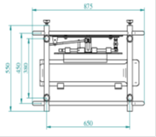
SL | L1000 Telaio con microregolazioni per installazione in Stacking e Portrait. Epson Laser Serie L1000 - Nuova versione con barra superiore estraibile | € 2,071.43 | 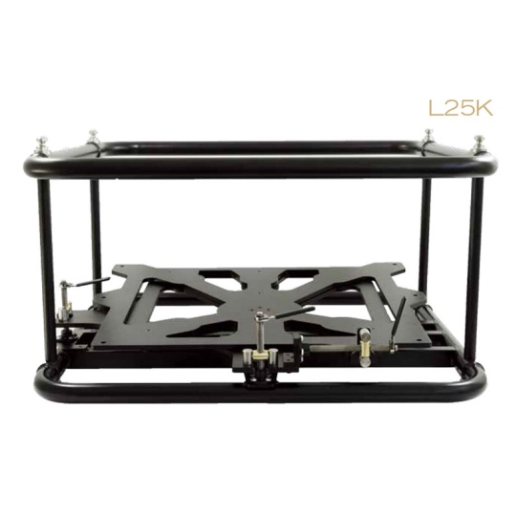 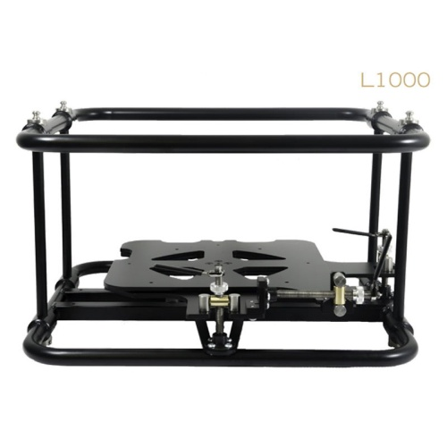
SL | L25000 Telaio con microregolazioni per installazione in Stacking e Portrait. Epson Laser Serie L25000 | € 3,642.86
SL | K-TILT Single Clamp Accessorio TRUS per Staffe telaio Laser L1000 e L25000 | € 842.86
SL | K-TILT Double Clamp Accessorio TRUS per Staffe telaio Laser L1000 e L25000 | € 928.57
SL | FLIGHT CASE con ruote per Epson serie L1000U | € 807.00
SL | Videolift SMALL, Lift motorizzato per proiettori fino a 12 Kg. Estensione cm 30 | € 649.00 | Compatibile con modelli Epson portatili
SL | Videolift MEDIUM Lift motorizzato per proiettori fino a 18Kg Estensione cm 100 | € 929.00 | Compatibile con proiettori Epson fino alla serie EB-5000
SL | Videolift MEDIUM Lift motorizzato per proiettori fino a 18Kg Estensione cm 200 | € 1,099.00 | Compatibile con proiettori Epson fino alla serie EB-5000
SL | Videolift LARGE Lift motorizzato per proiettori . Estensione cm 100 | € 1,215.00 | Compatibile con Epson serie EB- G7000 , L1000 e serie Z8 - 9 -10 e 11000
SL | Videolift LARGE Lift motorizzato per proiettori . Estensione cm 200 | € 1,469.00 | Compatibile con Epson serie EB- G7000 , L1000 e serie Z8 - 9 -10 e 11000
SL | Telecomando universale per Lift e per schermi. Kit composto da ricevitore e trasmettitore Radio F. miniaturizzati. | € 90.00
SL | RTU Universale per azionamento di uno schermo o di un Lift all'accensione del proiettore. Kit Radio F. | € 150.00

